入力例 (3)
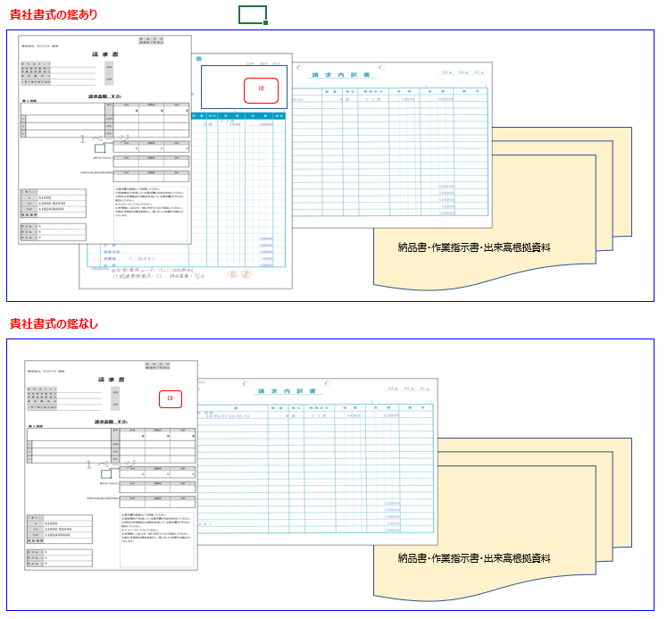
工程1
 | 見積書 ①～⑥を入力～印刷

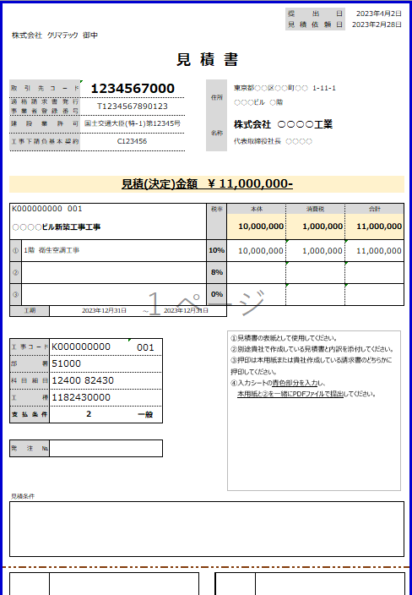
①

②
③

貴社独自の内訳

④

貴社独自の鑑

⑤

⑥

貴社独自の内訳

④

見積書【入力・印刷】 (3)
 |  |  |  |  | 提出日 |  |  | ← 提出いただく日付 |  |  |  | 予定価格 | 見積期間
 |  |  |  |  | 見積依頼日 |  |  | ← 今回の見積を依頼された日 |  |  | ① | 500万円未満 | 中1日以上
株式会社 クリマテック 御中 |  |  |  |  |  |  |  |  |  |  | ② | 500万円～5,000万円未満 | 中10日以上
 |  |  |  |  |  |  |  |  |  |  | ③ | 5,000万円以上 | 中15日以上
見 積 書 |  |  |  |  |  |  |  |  |  |  | ※ | ②及び③の工事については、やむを得ない事情があるときは見積期間を5日いないに限り短縮することができる。

取引先コード |  |  | 住所
適格請求書発行 事業者登録番号 |  |  |  |  |  |  |  |  |  | セルが赤い部分を入力してください
建設業許可 |  |  | 名称
工事下請負基本契約

見積(決定)金額 ¥ 0- |  |  |  |  |  |  |  | ← 下方の合計(消費税込)

工事名称
 |  |  | 税率 | 本体 | 消費税 | 合計
 |  |  |  | 0 | 0 | 0

① |  |  | 10% |  |  |  |  | ← 消費税10%の合計 |  | 内訳に税率の違うものがない限り、原則この1行のみ
② |  |  | 8% |  |  |  |  | ← 消費税8%の合計
③ |  |  | 0% |  |  |  |  | ← 非課税の合計
工期 |  | ～

①見積書の表紙として使用してください。
②別途貴社で作成している見積書と内訳を添付してください。
③押印は本用紙または貴社作成している見積書のどちらかに押印してください。
④工事コード、工事名称、支払条件は工事担当者にご確認ください。
工事コード
部署
科目細目
工種 |  |  |  |  |  |  |  |  | 支払条件のシートをご確認ください
支払条件 |  |  |  |  |  |  |  | ← 支払条件 | 1 | 労賃 | 労務費のみ
 |  |  |  |  |  |  |  |  | 2 | 一般 | 材料+労務費 | 債務引受型決済サービスの手続きが必要です
発注№ ① | H |  |  |  |  |  |  |  | 3 | 材料 | 材料のみ | 債務引受型決済サービスの手続きが必要です
 |  |  |  |  |  |  |  |  | 4 | その他

見積条件

 |  |  |  |  |  | 2023-08-01
 |  |  |  |  | 改訂 | 2024-02-01 | 工種コード

